入力マニュアル
申込書類作成の流れはつぎのとおりとなっています。 ※令和3年度より加盟申請書の書式が変更になりました。
１．競技参加申込書を作成する。
２．加盟申請書（その１）を作成する。
３．データを「学校番号（半角英数）_学校名」で保存しboxing@open.ed.jpに送る。
例 99_ ００高校
４．競技参加申込書を2部印刷し校長印を押して高体連へ提出
５．加盟申請書を印刷し校長印を押して監督会議時に提出

１．競技参加申込書を作成する。

①画面下の「競技参加申込書」のタブを選択します。

②学校番号を入力します。

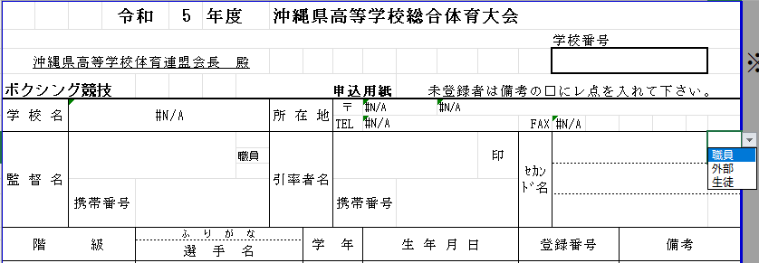

③監督名と携帯番号を入力し、監督が職員なのか外部コーチなのか選択します。
。

③引率者名と携帯番号を入力します。
④セカンドを入力し、職員・外部・生徒のどちらかを選択します。

⑤各階級の出場者情報を入力していきます。
生年月日は和暦で入力してください。
登録番号は選手手帳を確認して今年度の番号を入力してください。
未登録の場合は備考の□をクリックして☑マークを入れてください。
各階級2人まで登録できます。

⑥日付を入力してください。
⑦学校長名を入力してください。

2．加盟申請書（その１）を作成する。

①画面下の「入力シート」のタブを選択します。

学校名 顧問名 部員数 郵便番号 住所 電話番号 FAX番号 学校メールアドレスをそれぞれ入力します

部員の学年 氏名 性別 をそれぞれ入力します。

３．データを「学校番号_学校名」で保存し、
boxing@open.ed.jpに送る。
例 99_ ００高校

４．競技参加申込書を2部印刷し校長印を押印し高体連に提出または郵送します。

①2部印刷し、校長印を押印します。

５．加盟申請書（その１）を１部印刷し校長印を押印し監督会議時に提出します。

①１部印刷し、校長印を押印します。 監督会議時に提出します。

入力シート
入力シート

同一校であれば、男女まとめて作成してください。
 | 都道府県名 |  |  | 専門部長 学校名 |  |  | 学校長名 |  | 専門委員長名 |  |  | ※記入する数字については，半角英数でお願いします。
 | 沖縄県 |  |  | 沖縄県立那覇高等学校 |  |  |  |  | 長濱 志保

 | 学校名 |  |  |  |  |  |  | 顧問名 |  |  | 部員数
例 | ○○県立○○のように記入ください |  |  |  |  | 全・定・通 |  | 日本太郎，日本花子 |  |  | 男 | 女 | マネージャー
1 |  |  |  | 高等学校 |  | 全日制
 | 郵便番号 |  | 住所 |  |  |  |  | 電話 | FAX |  | E-mail
 | 123-4567 |  | 市町村からで結構です |  |  |  |  | 01-2345-6789 | 00-1234-5678 |  | 個人ではなく学校のメールアドレス

部員名簿 |  | マネージャーは名前の後ろに○印を入れてください |  |  |  |  | 追加・削除の部員が生じた場合はその都度、各都道府県専門委員長にご連絡ください
 |  | 学年 | 氏名 |  | 性別 |  | 学年 | 氏名 | 性別 |  | 学年 | 氏名 |  | 性別
 | 1 |  |  |  |  | 21 |  |  |  | 41
 | 2 |  |  |  |  | 22 |  |  |  | 42
 | 3 |  |  |  |  | 23 |  |  |  | 43
 | 4 |  |  |  |  | 24 |  |  |  | 44
 | 5 |  |  |  |  | 25 |  |  |  | 45
 | 6 |  |  |  |  | 26 |  |  |  | 46
 | 7 |  |  |  |  | 27 |  |  |  | 47
 | 8 |  |  |  |  | 28 |  |  |  | 48
 | 9 |  |  |  |  | 29 |  |  |  | 49
 | 10 |  |  |  |  | 30 |  |  |  | 50
 | 11 |  |  |  |  | 31 |  |  |  | 51
 | 12 |  |  |  |  | 32 |  |  |  | 52
 | 13 |  |  |  |  | 33 |  |  |  | 53
 | 14 |  |  |  |  | 34 |  |  |  | 54
 | 15 |  |  |  |  | 35 |  |  |  | 55
 | 16 |  |  |  |  | 36 |  |  |  | 56
 | 17 |  |  |  |  | 37 |  |  |  | 57
 | 18 |  |  |  |  | 38 |  |  |  | 58
 | 19 |  |  |  |  | 39 |  |  |  | 59
 | 20 |  |  |  |  | 40 |  |  |  | 60

